Output is Chart
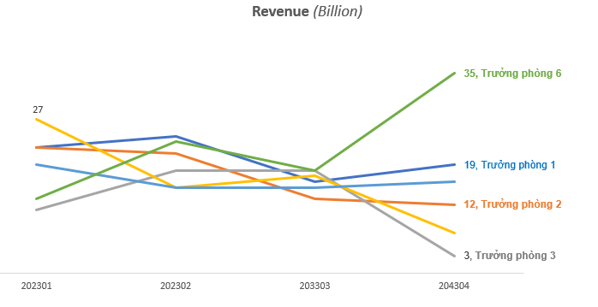
Câu 3: Dựa vào sheet tên "Input Data" để vẽ chart line bằng python có định dạng, bố trí chú thích (legend) như hình bên dưới.

